Viskoosi
1000077-01 | Art Linea matto l.valkoinen 160x230

 | Viskoosi/Puuvilla, Pohja kierrätyspuuvilla SBR latex liukuestesively
 | Trendy

1000078-01 | Art Figure matto 160x230

 | Viskoosi/Puuvilla, Pohja kierrätyspuuvilla SBR latex liukuestesively
 | Trendy

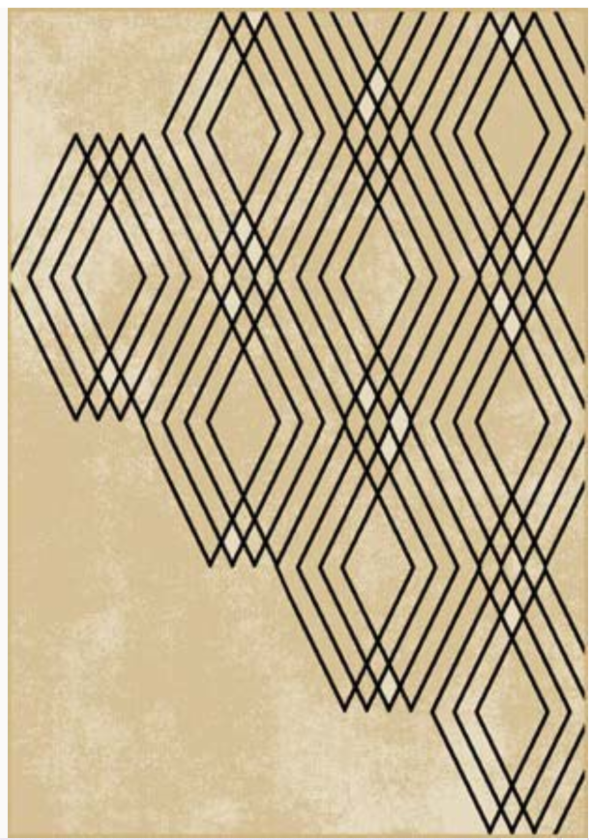

1000079-01 | Art Lyric matto okra 160x230cm
1000080-01 | Art Lyric matto okra 200X300cm

 | Viskoosi/Puuvilla, Pohja kierrätyspuuvilla SBR latex liukuestesively
 | Timeless Trendy

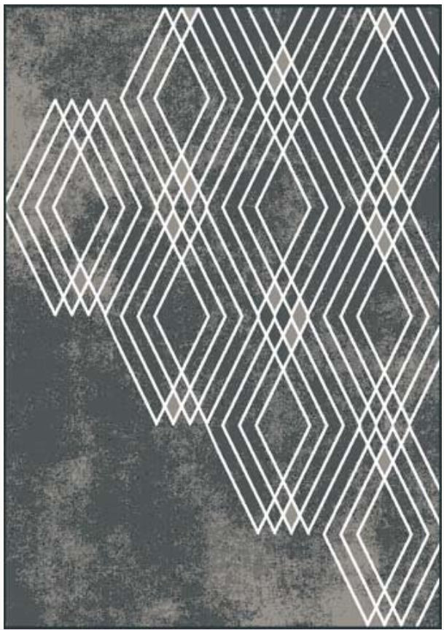
1000079-02 | Art Lyric matto tummanharmaa 160x230cm
1000080-02 | Art Lyric matto tummanharmaa 200X300cm

 | Viskoosi/Puuvilla, Pohja kierrätyspuuvilla SBR latex liukuestesively
 | Timeless Trendy

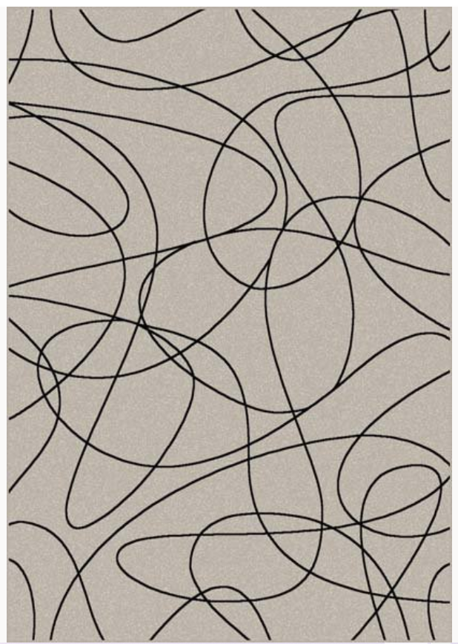
1000081-01 | Art Boucle matto harmaa 160x230cm
1000082-01 | Art Boucle matto harmaa 200X300cm

 | Viskoosi/Puuvilla, Pohja kierrätyspuuvilla SBR latex liukuestesively

1000083-01 | Galerie Lily matto valkoinen 160x230cm mustilla hapsuilla
1000084-01 | Galerie Lily matto valkoinen 200X300cm mustilla hapsuilla

 | Puuvilla/Akryylichenille, Pohja kierrätyspuuvilla SBR latex liukuestesively

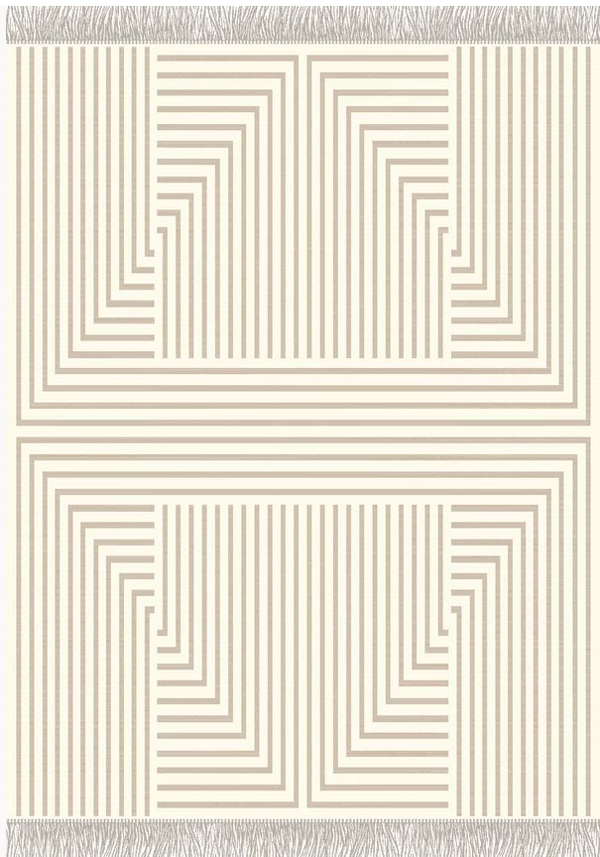
1000085-01 | Galerie Fay matto valkoinen 160x230cm hopeisilla hapsuilla
1000086-01 | Galerie Fay matto valkoinen 200x300cm hopeisilla hapsuilla

 | Puuvilla/Akryylichenille, Pohja kierrätyspuuvilla SBR latex liukuestesively

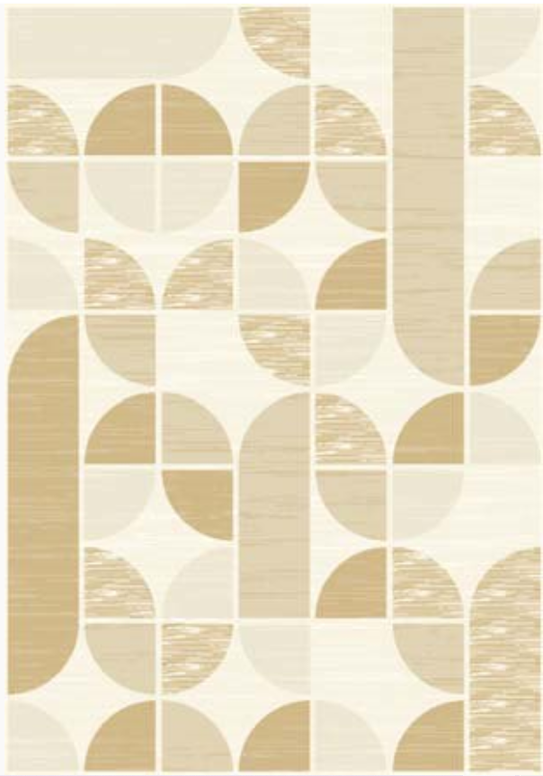

1000087-01 | Flair Retro matto okra 160x230cm

 | Viskoosi/Puuvilla, Pohja kierrätyspuuvilla SBR latex liukuestesively

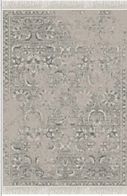

1000088-01 | Flair Vintage matto harmaa 160x230cm hopeisilla hapsuilla
1000089-01 | Flair Vintage matto harmaa 200x300cm with hopeisilla hapsuilla

 | Viskoosi/Puuvilla, Pohja kierrätyspuuvilla SBR latex liukuestesively

Polyesteri
1000004-01 | Vinyl Marmori matto harmaa 80x200
1000005-01 | Vinyl Marmori matto harmaa 80x250

1000006-01 | Vinyl Clay matto harmaa 80x200
1000007-01 | Vinyl Clay matto harmaa 80x250

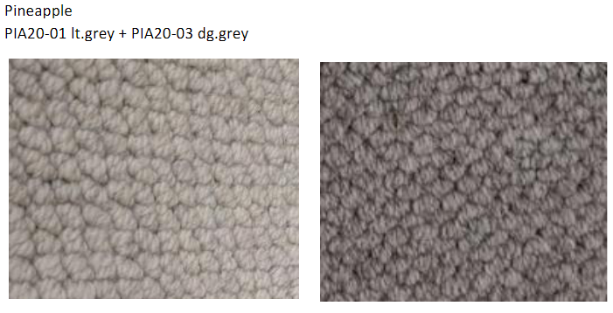
1000010-01 | Panama matto l.valkoinen 160x230
1000011-01 | Panama matto l.valkoinen 200x290
1000010-02 | Panama matto harmaa 160x230
1000011-02 | Panama matto harmaa 200x290

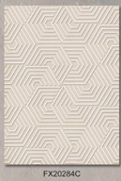

1000012-01 | Livia Vigo matto valkoinen 160x230
1000013-01 | Livia Vigo matto valkoinen 200x290

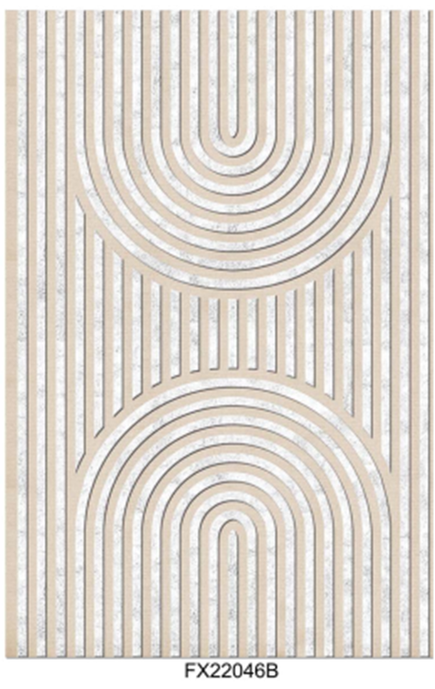
1000014-01 | Livia Arco matto valkoinen 160x230
1000015-01 | Livia Arco matto valkoinen 200x290

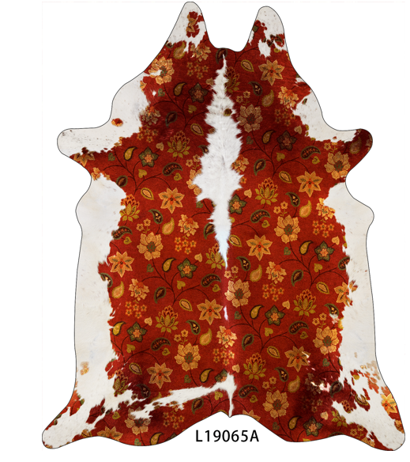

1000016-01 | Savanna matto terra 155x190

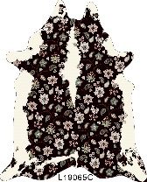

1000016-02 | Savanna matto musta 155x190
 | Polyesteri, Pohja polyesteri
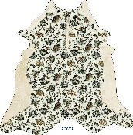

1000017-01 | Savanna matto valkoinen 155x190
 | Polyesteri, Pohja polyesteri

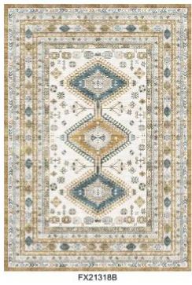
1000023-01 | Satine Isla matto monivärinen 80x200
1000024-01 | Satine Isla matto monivärinen 140x200
1000025-01 | Satine Isla matto monivärinen 160x230
 | Polyesteri, Pohja puuvilla/kierrätyspolyesteri liukuestepisteillä

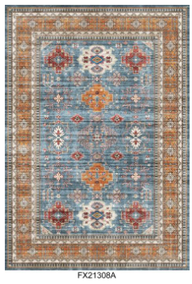

1000026-01 | Velvet Mia matto monivärinen 80x200
1000027-01 | Velvet Mia matto monivärinen 140x200
1000028-01 | Velvet Mia matto monivärinen 160x230
1000029-01 | Velvet Mia matto monivärinen ⌀ 160
 | Polyesteri, Pohja puuvilla/kierrätyspolyesteri liukuestepisteillä

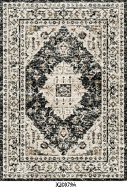
1000021-01 | Opus Classic matto monivärinen 140x200
1000022-01 | Opus Classic matto monivärinen 160x230
 | Polyesteri, Pohja puuvilla/kierrätyspolyesteri TPR liukueste

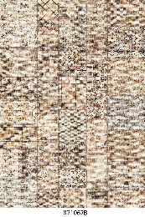

1000019-01 | Opus Patch matto monivärinen 140x200
1000020-01 | Opus Patch matto monivärinen 160x230
 | Polyesteri, Pohja puuvilla/kierrätyspolyesteri TPR liukueste

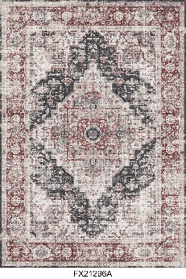

1000188-01 | Velvet Eva matto punainen 80x200
1000189-01 | Velvet Eva matto punainen 160x230
 | Polyesteri, Pohja puuvilla/kierrätyspolyesteri liukuestepisteillä

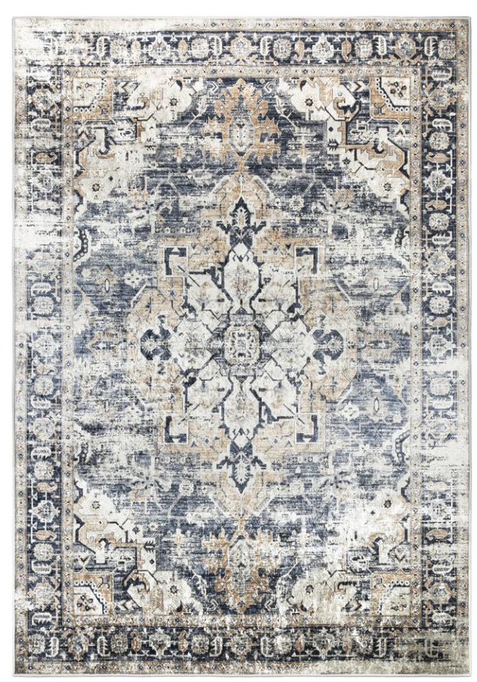

1000186-01 | Velvet Tea matto harmaa 160x230
1000187-01 | Velvet Tea matto harmaa 200x290
 | Polyesteri, Pohja puuvilla/kierrätyspolyesteri liukuestepisteillä

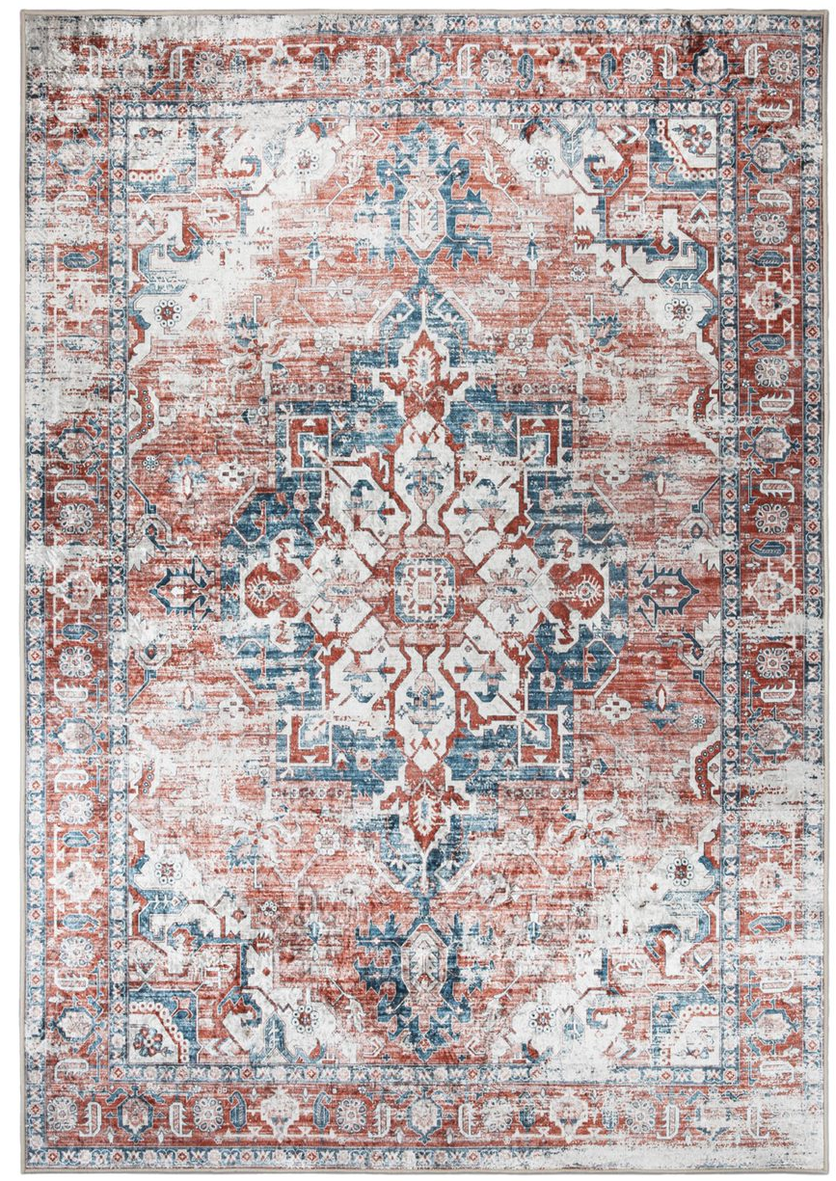

1000186-02 | Velvet Tea matto punainen 160x230
1000187-02 | Velvet Tea matto punainen 200x290
 | Polyesteri, Pohja puuvilla/kierrätyspolyesteri liukuestepisteillä

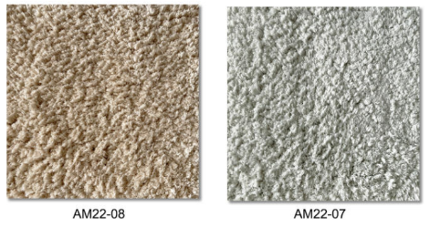

1000008-01 | Serene matto harmaa 160 pyöreä
1000009-01 | Serene matto harmaa 160x230
1000008-02 | Serene matto beige 160 pyöreä
1000009-02 | Serene matto beige 160x230
 | Pohja puuvilla/kierrätyspolyesteri, TPR liukueste

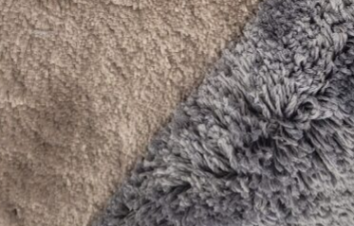

Villa Puuvilla
HAFIZIA ART & CRAFTS PVT. LTD

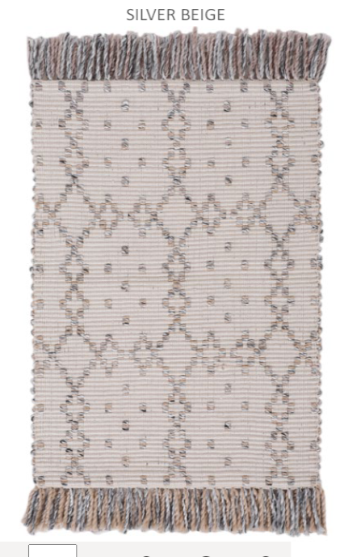
 | WEIGHT (GSM) | 1850
 | CONTENT | 100% PET
 | CONSTRUCTION | HAND WOVEN
 | 1000032-01 | Poseidon Elle matto beige 160x230

HAFIZIA ART & CRAFTS PVT. LTD

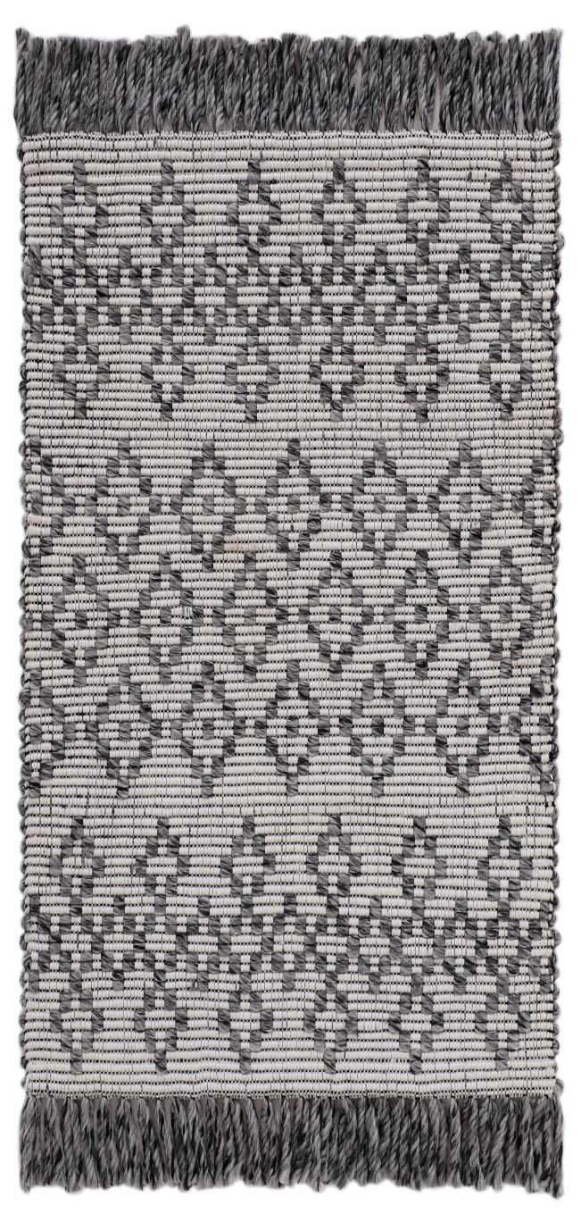
 | WEIGHT (GSM) | 1850
 | CONTENT | 100% PET
 | CONSTRUCTION | HAND WOVEN
 | 1000033-01 | Poseidon Aria matto tummanharmaa 160x230

HAFIZIA ART & CRAFTS PVT. LTD

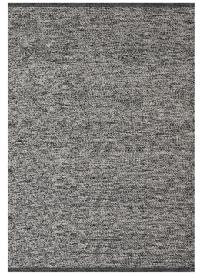
 | WEIGHT (GSM) | 2600
 | CONTENT | 100% PET
 | CONSTRUCTION | HAND WOVEN
 | 1000030-01 | Poseidon matto musta/valkoinen 160x230
 | 1000031-01 | Poseidon matto musta/valkoinen 200x290

HAFIZIA ART & CRAFTS PVT. LTD

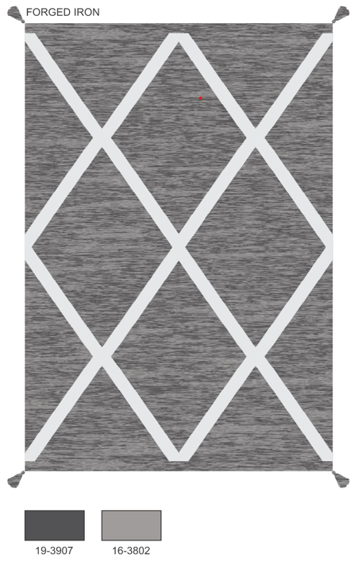
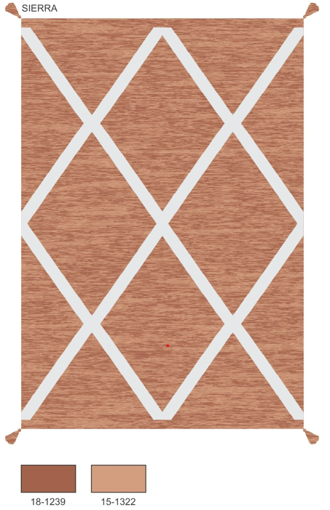
 | WEIGHT (GSM) | 1300
 | CONTENT | 100% COTTON
 | CONSTRUCTION | HAND WOVEN
 | 1000034-02 | Sierra matto punainen 120x160
 | 1000035-02 | Sierra matto punainen 160x230
 | 1000034-03 | Sierra matto harmaa 120x160
 | 1000035-03 | Sierra matto harmaa 160x230
 | 1000034-01 | Sierra matto vihreä 120x160
 | 1000035-01 | Sierra matto vihreä 160x230

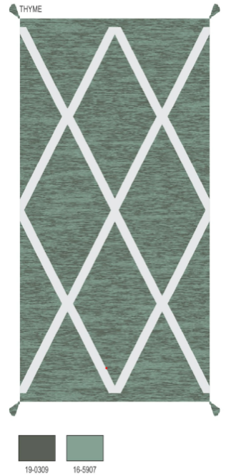
 | tussels only on corners
 | stonewash unicolored

HAFIZIA ART & CRAFTS PVT. LTD

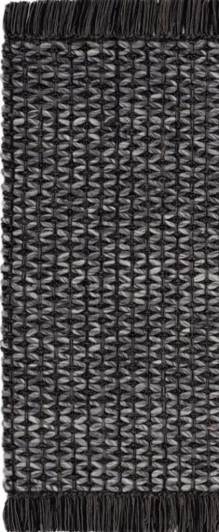
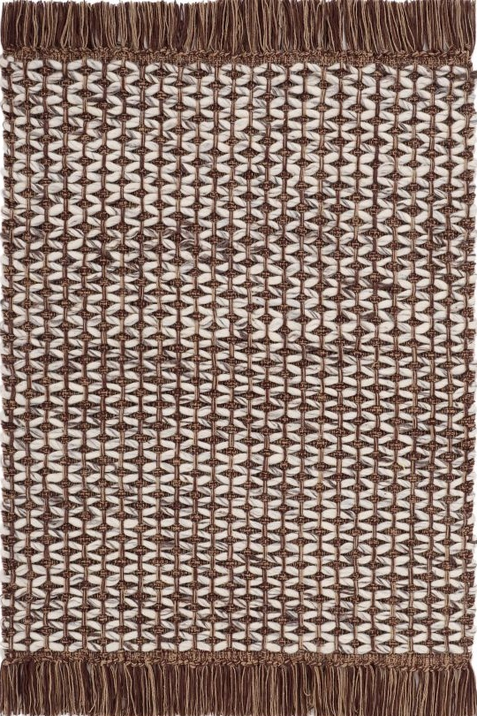
 | WEIGHT (GSM) | 2000
 | CONTENT | 60% COTTON, 25% WOOL, 15% POLYESTER
 | CONSTRUCTION | HAND WOVEN
 | 1000036-01 | Saga matto tummanharmaa 160x230
 | 1000037-01 | Saga matto tummanharmaa 200x290
 | 1000036-02 | Saga matto ruskea 160x230
 | 1000037-02 | Saga matto ruskea 200x290

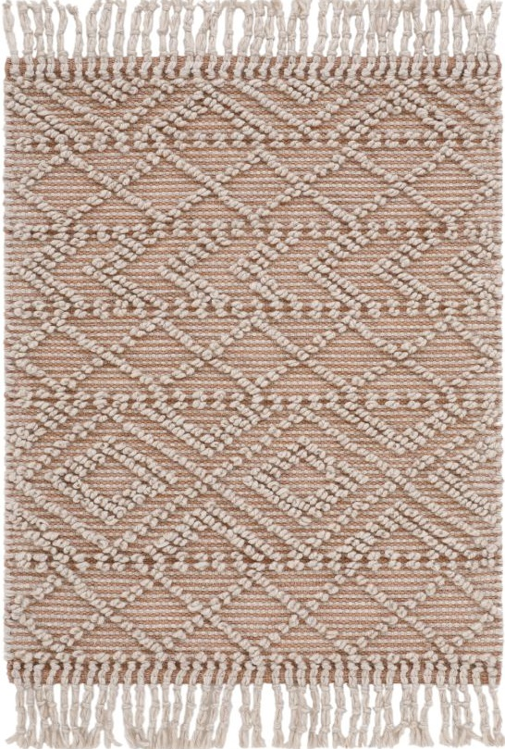
HAFIZIA ART & CRAFTS PVT. LTD
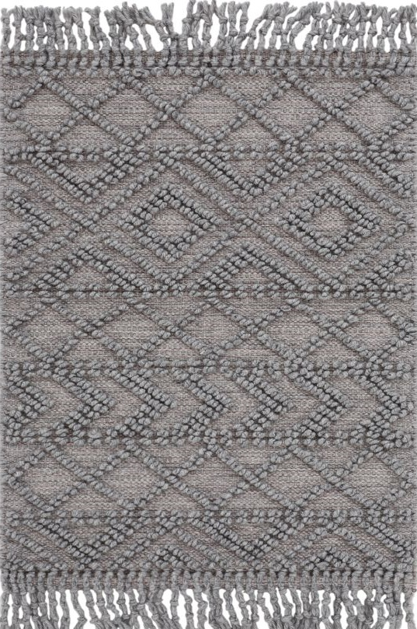

 | WEIGHT (GSM) | 2000
 | CONTENT | 40% WOOL, 40% COTTON, 20% POLYESTER
 | CONSTRUCTION | HAND WOVEN
 | 1000038-02 | Boho matto beige 160x230
 | 1000038-01 | Boho matto harmaa 160x230

HAFIZIA ART & CRAFTS PVT. LTD
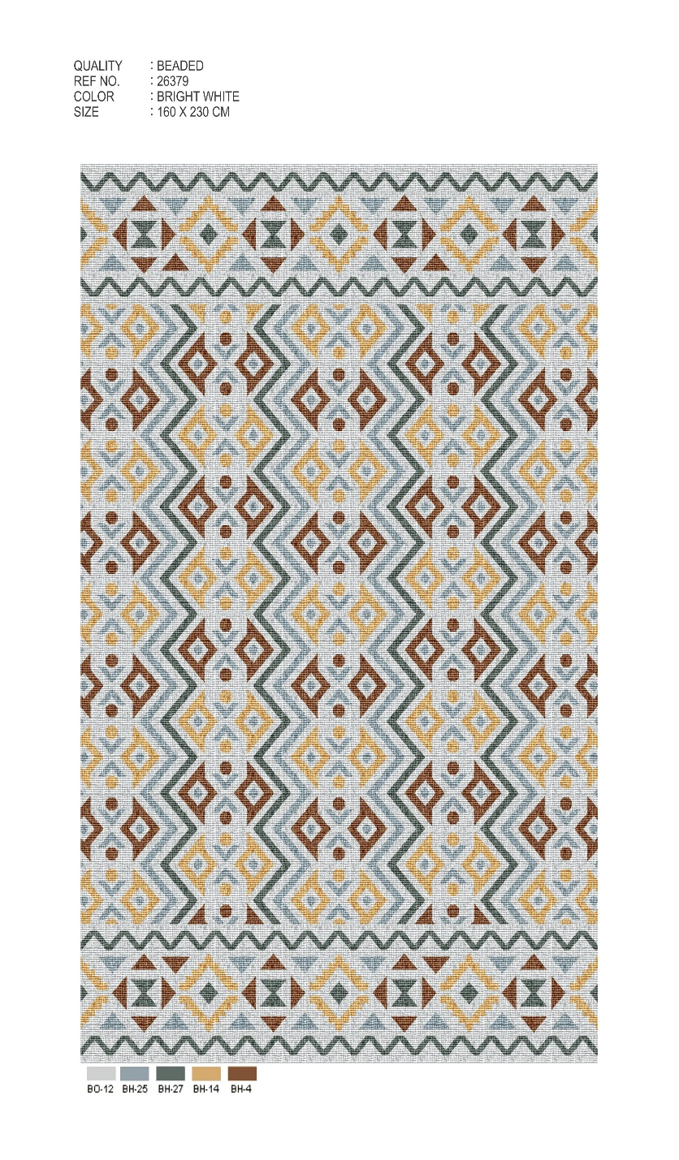

 | WEIGHT (GSM) | 1200
 | CONTENT | 80% WOOL, 20% BCI COTTON
 | CONSTRUCTION | HAND WOVEN
 | 1000043-01 | Kiara matto monivärinen 160x230

HAFIZIA ART & CRAFTS PVT. LTD

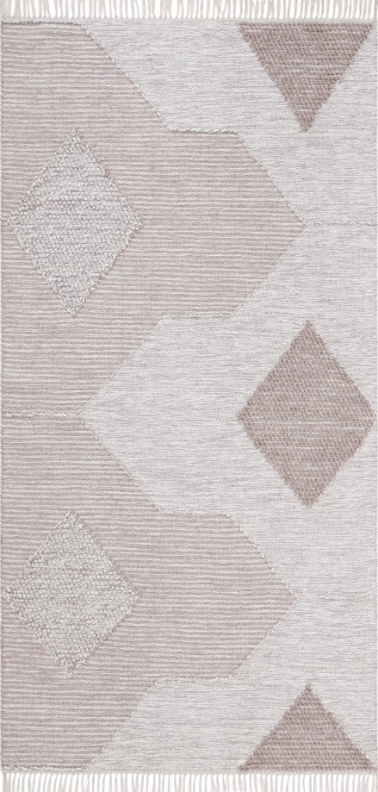
 | WEIGHT (GSM) | 1350
 | CONTENT | 50% WOOL, 50% COTTON
 | CONSTRUCTION | HAND WOVEN
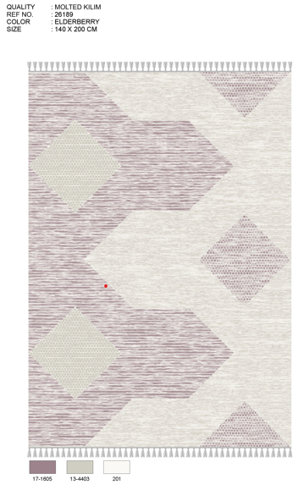
 | 1000039-02 | Bea matto lila 160x230
 | 1000039-03 | Bea matto ruskea 160x230

HAFIZIA ART & CRAFTS PVT. LTD
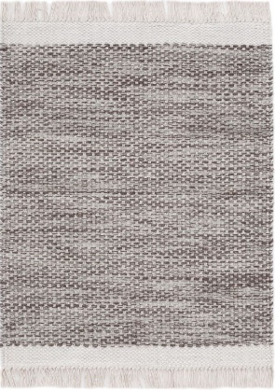
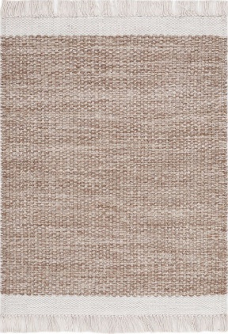

 | WEIGHT (GSM) | 1600
 | CONTENT | 50% WOOL, 50% COTTON
 | CONSTRUCTION | HAND WOVEN
 | 1000040-01 | Lina matto beige 160x230
 | 1000041-01 | Lina matto beige 200x290
 | 1000040-02 | Lina matto harmaa 160x230
 | 1000041-02 | Lina matto harmaa 200x290
 | 1000040-03 | Lina matto terra 160x230
 | 1000041-03 | Lina matto terra 200x290
 | without fringes
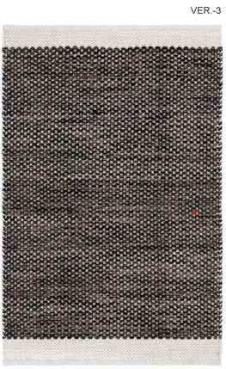
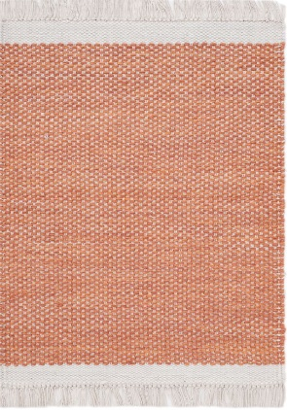

HAFIZIA ART & CRAFTS PVT. LTD
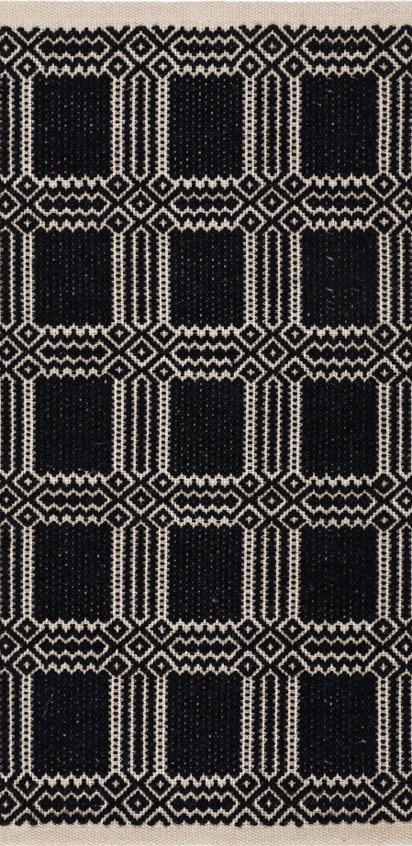

 | WEIGHT (GSM) | 1650
 | CONTENT | 50% WOOL, 50% COTTON
 | CONSTRUCTION | HAND WOVEN
 | 1000044-01 | Vera matto musta 160x230
 | 1000045-01 | Vera matto musta 200x290
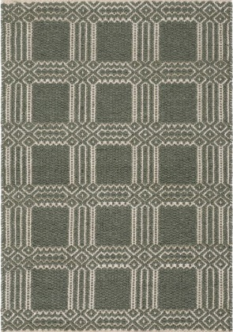
 | 1000044-02 | Vera matto vihreä 160x230
 | 1000045-02 | Vera matto vihreä 200x290

HAFIZIA ART & CRAFTS PVT. LTD

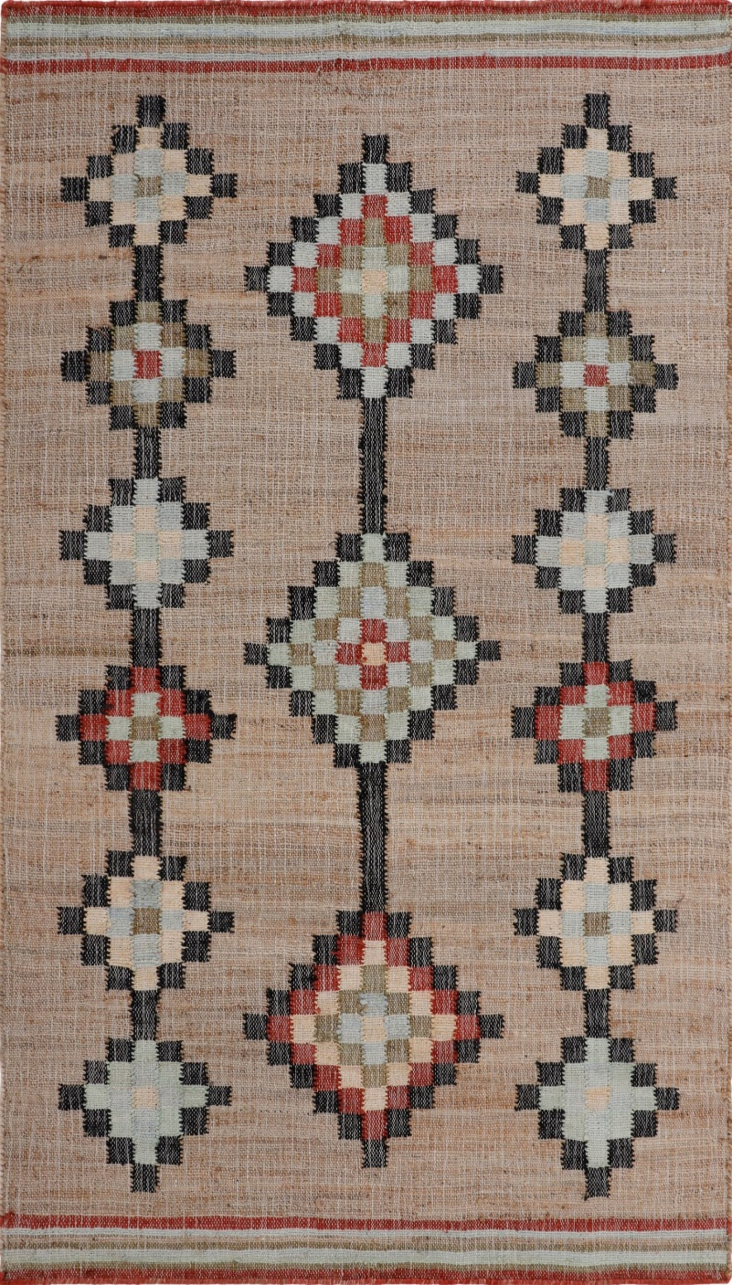
 | WEIGHT (GSM) | 1350
 | CONTENT | 80% JUTE, 20 % BCI COTTON
 | CONSTRUCTION | HAND WOVEN
 | 1000047-01 | Leyla Rose matto natural 160x230

HAFIZIA ART & CRAFTS PVT. LTD
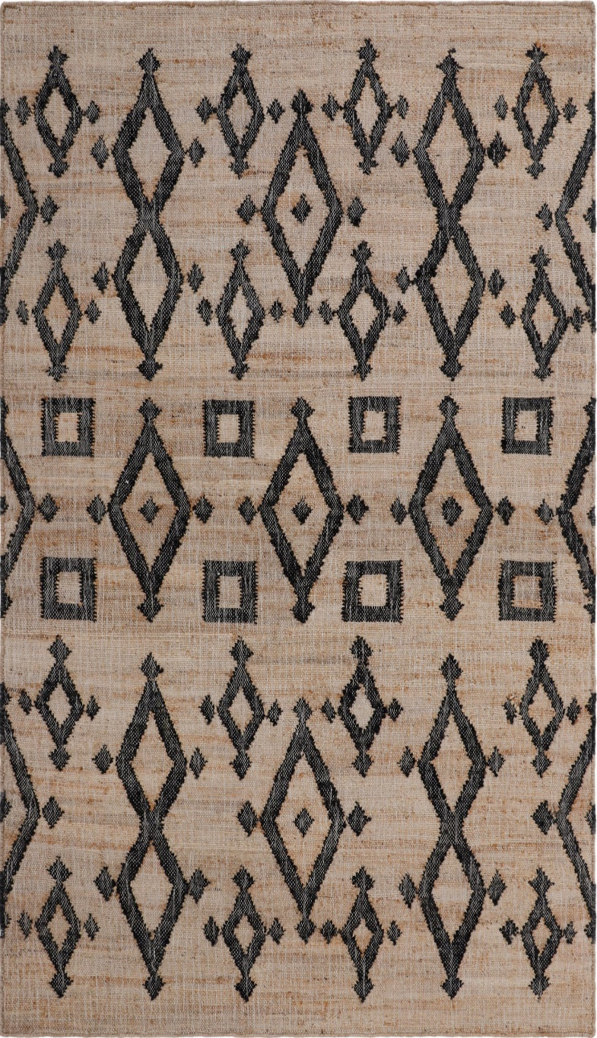

 | WEIGHT (GSM) | 1350
 | CONTENT | 80% JUTE, 20 % BCI COTTON
 | CONSTRUCTION | HAND WOVEN
 | 1000046-01 | Leyla matto natural 160x230

HAFIZIA ART & CRAFTS PVT. LTD
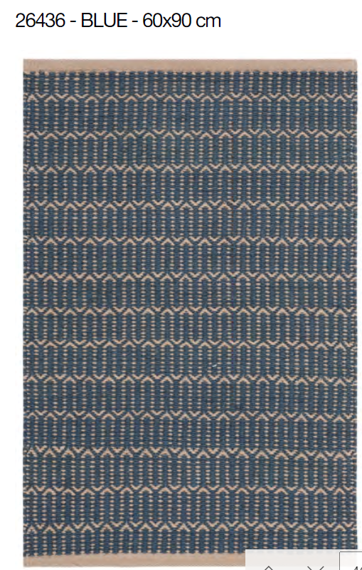

 | WEIGHT (GSM) | 1750
 | CONTENT | 65% JUTE, 35% COTTON
 | CONSTRUCTION | HAND WOVEN
 | 1000048-01 | Natur matto natural/valkoinen 80x200
 | 1000049-01 | Natur matto natural/valkoinen 160x230
 | 1000048-02 | Natur matto natural/petrooli 80x200
 | 1000049-02 | Natur matto natural/petrooli 160x230

PP 1
1000112-01 | Sofi matto valkoinen 80x150
1000113-01 | Sofi matto valkoinen 160x230
1000114-01 | Sofi matto valkoinen 200x290
1000112-02 | Sofi matto harmaa 80x150
1000113-02 | Sofi matto harmaa 160x230
1000114-02 | Sofi matto harmaa 200x290
1000112-03 | Sofi matto beige 80x150
1000113-03 | Sofi matto beige 160x230
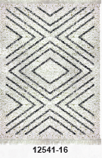
1000114-03 | Sofi matto beige 200x290
 | Polypropeeni, Pohja juutti

1000115-01 | Sofi Deco matto valkoinen 80x150
1000116-01 | Sofi Deco matto valkoinen 160x230
1000117-01 | Sofi Deco matto valkoinen 200x290
 | Polypropeeni, Pohja juutti

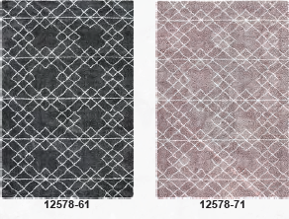

1000118-01 | Mila Deco matto tummanharmaa 80x150
1000119-01 | Mila Deco matto tummanharmaa 160x230
1000118-02 | Mila Deco matto rosa 80x150
1000119-02 | Mila Deco matto rosa 160x230
 | Polypropeeni, Pohja juutti

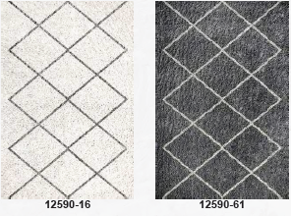

1000120-01 | Mila Liv matto valkoinen 80x150
1000121-01 | Mila Liv matto valkoinen 160x230
1000120-02 | Mila Liv matto tummanharmaa 80x150
1000121-02 | Mila Liv matto tummanharmaa 160x230
 | Polypropeeni, Pohja juutti

1000122-01 | Linea Leaf matto harmaa 80x150
1000123-01 | Linea Leaf matto harmaa 160x230
 | Polypropeeni, Pohja juutti

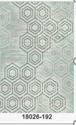

1000124-01 | Linea Geox matto harmaa/rosa 80x150
1000125-01 | Linea Geox matto harmaa/rosa 160x230
 | Polypropeeni, Pohja juutti

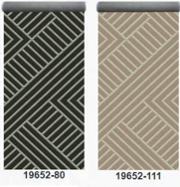

1000126-01 | Modena Alma matto beige 80x200
1000127-01 | Modena Alma matto beige 80x250
1000128-01 | Modena Alma matto beige 160x230
1000126-02 | Modena Alma matto tummanharmaa 80x200
1000127-02 | Modena Alma matto tummanharmaa 80x250
1000128-02 | Modena Alma matto tummanharmaa 160x230
 | Polypropeeni, outdoor

1000129-01 | Modena Iris matto harmaa 80x200
1000130-01 | Modena Iris matto harmaa 80x250
1000131-01 | Modena Iris matto harmaa 133x190
1000132-01 | Modena Iris matto harmaa 160x230
 | Polypropeeni, outdoor

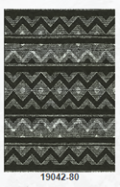

1000133-01 | Modena Inka matto tummanharmaa 80x200
1000134-01 | Modena Inka matto tummanharmaa 80x250
1000135-01 | Modena Inka matto tummanharmaa 160x230
 | Polypropeeni, outdoor

Flex 19654-08 grey ja 101 beige
1000136-01 | Duetto matto harmaa 75x200
1000137-01 | Duetto matto harmaa 75x250
1000138-01 | Duetto matto harmaa 75x300
1000136-02 | Duetto matto beige 75x200
1000137-02 | Duetto matto beige 75x250
1000138-02 | Duetto matto beige 75x300
 | Polypropeeni, outdoor

Grace 29501-10 beige ja 19 nutria
1000139-01 | Dolce matto beige 80x200
1000140-01 | Dolce matto beige 80x250
1000141-01 | Dolce matto beige 160x230
1000142-01 | Dolce matto beige 200x290
1000139-02 | Dolce matto nutria 80x200
1000140-02 | Dolce matto nutria 80x250
1000141-02 | Dolce matto nutria 160x230
1000142-02 | Dolce matto nutria 200x290
 | Polypropeeni, outdoor

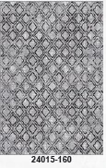

Mira 24015-160 grey
1000143-01 | Zoe matto harmaa 80x150
1000144-01 | Zoe matto harmaa 160x230
 | Polypropeeni, Pohja juutti

